PD
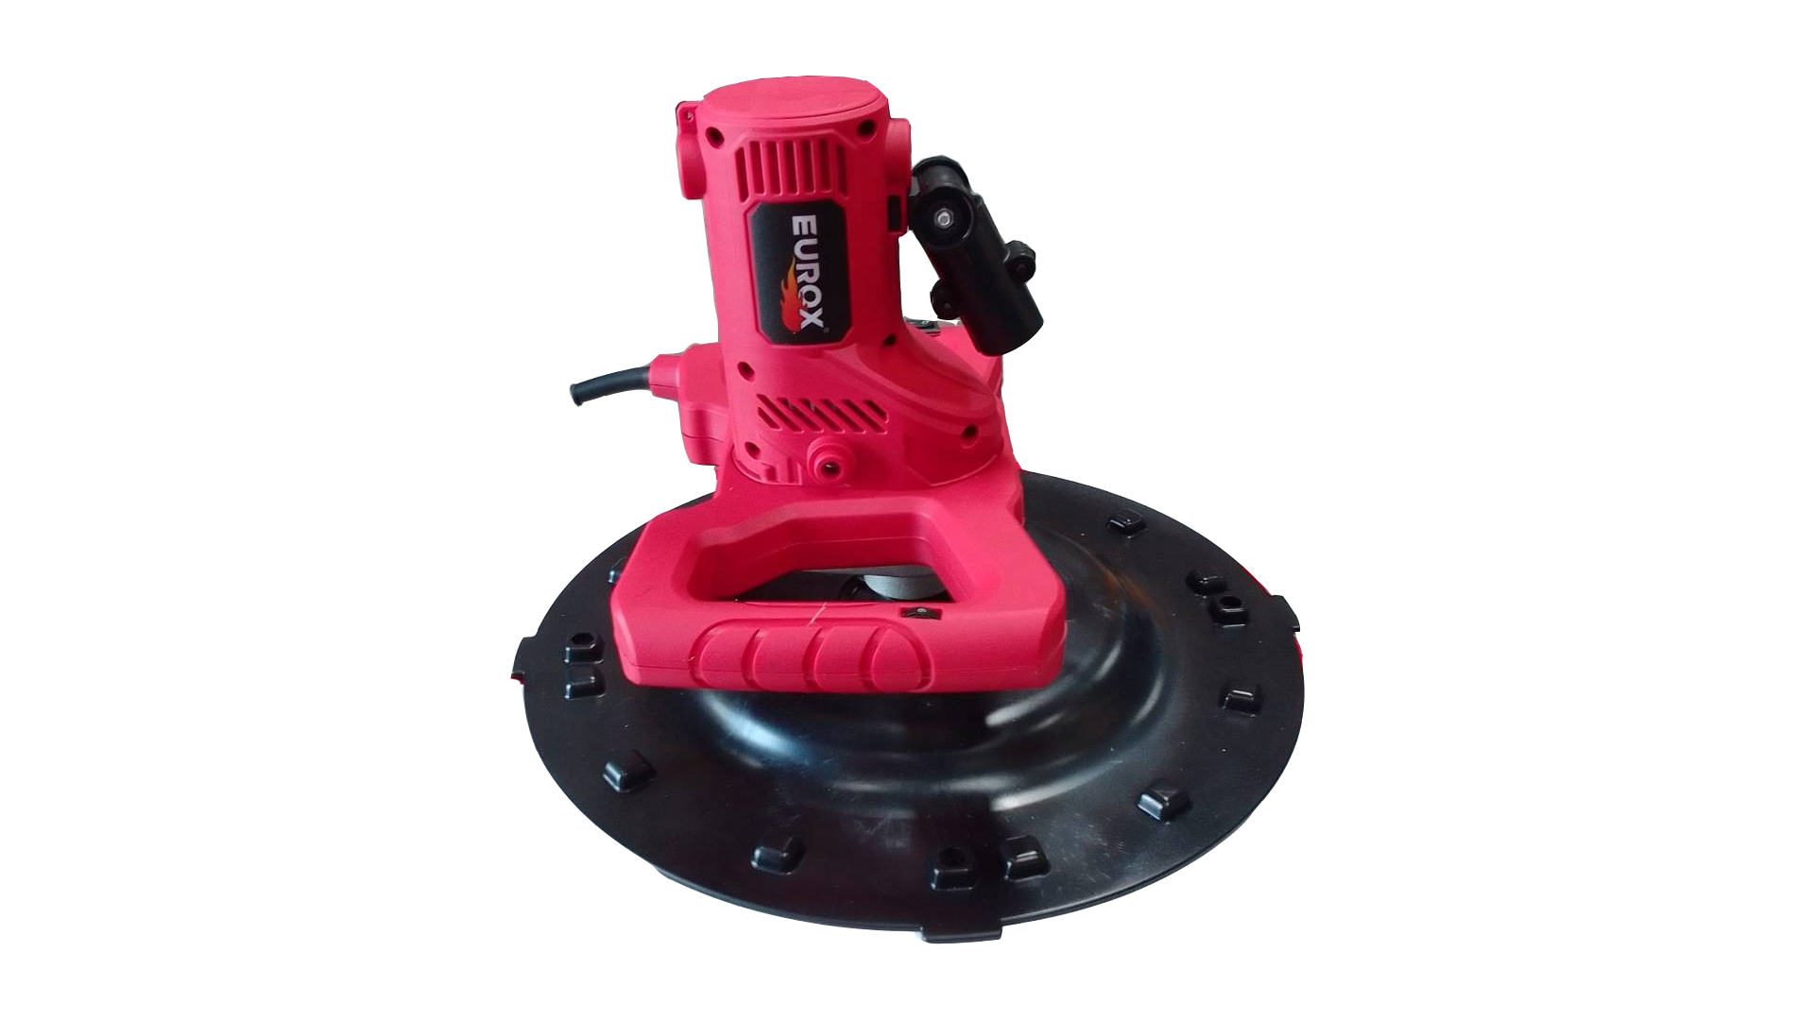
เลขที่ SKU : 08-060-001 วันที่ : 04/10/2023
1. ข้อมูลสินค้า |  |  |  | รูปสินค้า
ประเภท (กลุ่มหลัก) |  | ประเภท (กลุ่มรอง)
ชื่อภาษาไทย | เครื่องปาดหน้าปูนฉาบ EUROX Z | ชื่อภาษาอังกฤษ | ELECTRIC WALL PLASTERING MACHINE EUROX Z
รหัสสินค้า | 08-060-001 | Barcode | 8859007714098
สถานะสินค้า | M | รหัสทีมขาย
รุ่น (Model) |  | ยี่ห้อ
สีตัวสินค้า | แดง - ดำ | สีของบรรจุภัณฑ์ | แดง - ขาว - ดำ
ทำจากวัสดุ | พลาสติก - เหล็ก | ประเทศผู้ผลิต | PRC
ผู้ผลิต | S82 กระบอกอัดจารบี

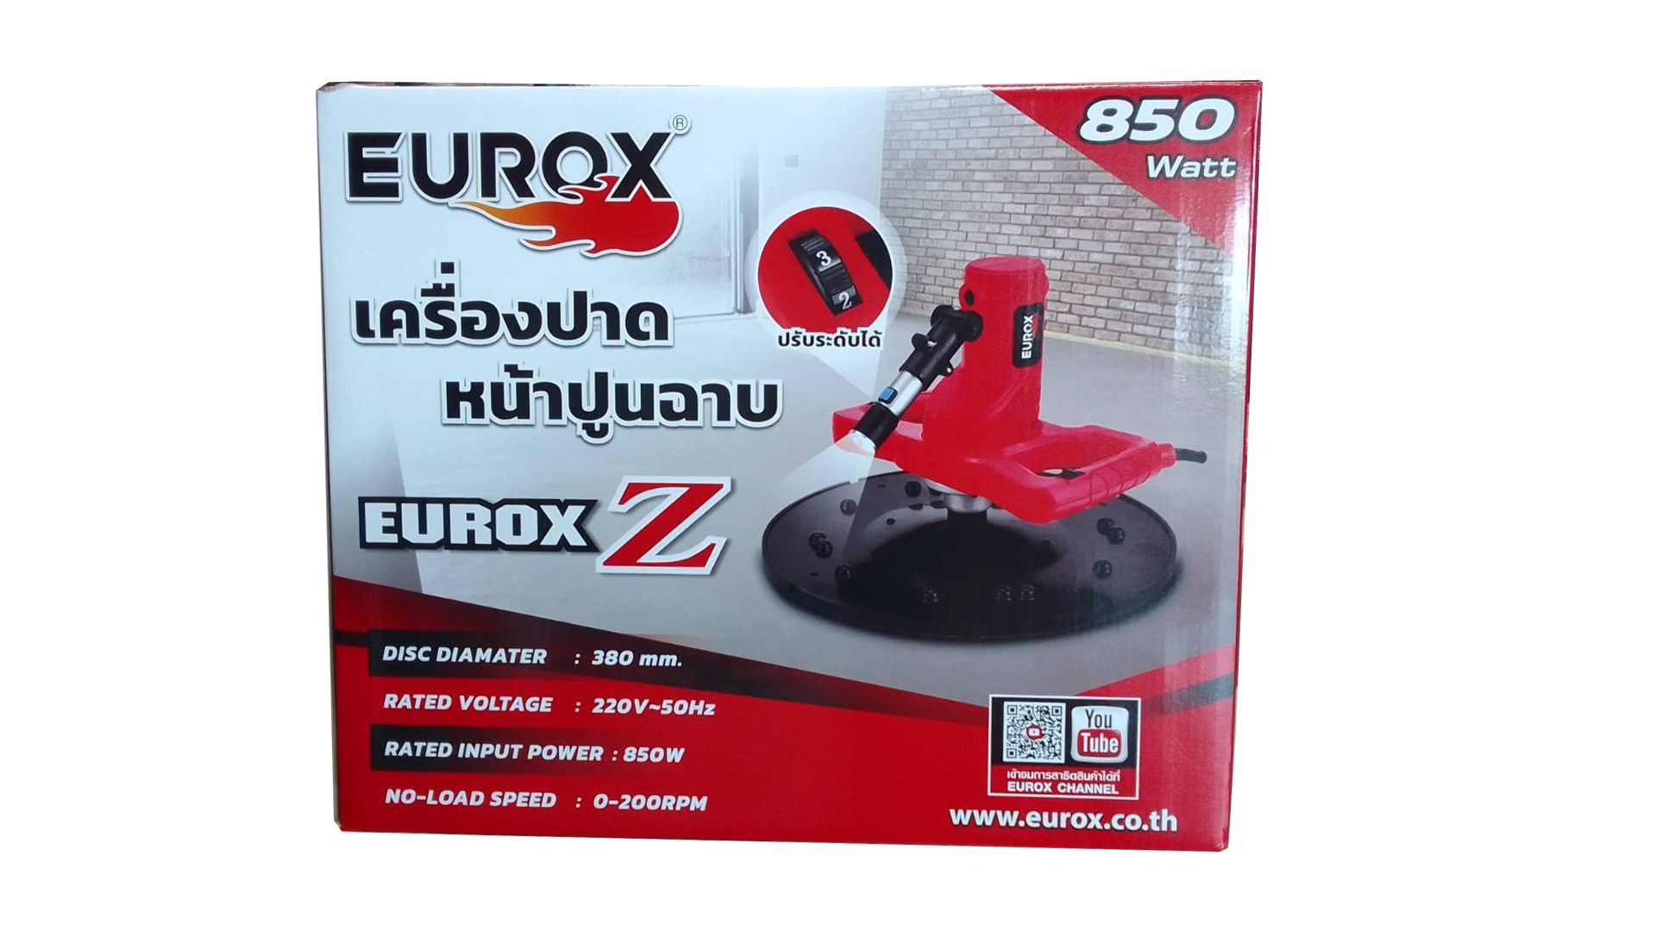
2. คุณสมบัติ |  |  |  | รูปบรรจุภัณฑ์
กำลังไฟฟ้า | 850 วัตต์ | กระแสไฟฟ้า | 220v-50Hz
ความเร็วรอบ | 0 - 200 รอบ/นาที | ขนาดจานขัด | 380 มม.
สายไฟ | 1.75 เมตร

3. รายละเอียดบรรจุภัณฑ์
ขนาดสินค้า (ซม.) | 38x38x30 (ไม่รวมบรรจุภัณฑ์) | น้ำหนักสินค้า (กก.) | 5 (ไม่รวมบรรจุภัณฑ์)
ขนาดกล่อง 1 (ซม.) | 39.5x39x33 | ขนาดบรรจุ (กล่อง) | 1 PCS
ขนาดกล่อง 2 (ซม.)
 |  | น้ำหนักรวมสินค้า (กก.) | 5.5
บาร์โค้ดกล่อง | 8859007714098 | ขนาดลัง (ซม.) | 82x41.5x35 | อุปกรณ์ภายในกล่อง
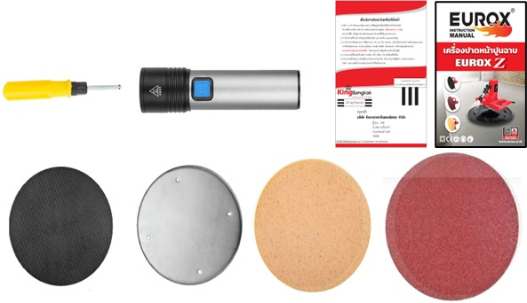
ขนาดบรรจุ (ลัง) | 2 | น้ำหนักลังรวมสินค้า (กก.)

4. อุปกรณ์ภายในกล่อง
- คู่มือการใช้งาน - ใบรับประกัน 6 เดือน - แป้นพลาสติก - แป้นฟองน้ำ - แป้นกระดาษทราย - แป้นเหล็ก - ไฟฉาย - ไขควง

5. วิธีการใช้งาน
ใช้สำหรับฉาบหน้าปูน

6. จุดเด่น จุดขาย ของสินค้า
- สามารถปรับระดับความเร็วรอบได้ - สามารถเปลี่ยนแผ่นปาดทั้งแบบหยาบและแบบละเอียด ตามความต้องการได้ - สามารถเปลี่ยนแป้นได้ง่าย สะดวกต่อการใช้งาน - สำหรับงานปาดปูน ให้เรียบหลังจากการเทปูน สำหรับงานทำพื้นคอนกรีต - มีน้ำหนักเบาง่ายต่อการเคลื่อนย้าย และทำความสะอาด |  |  |  | รูปลังสินค้า
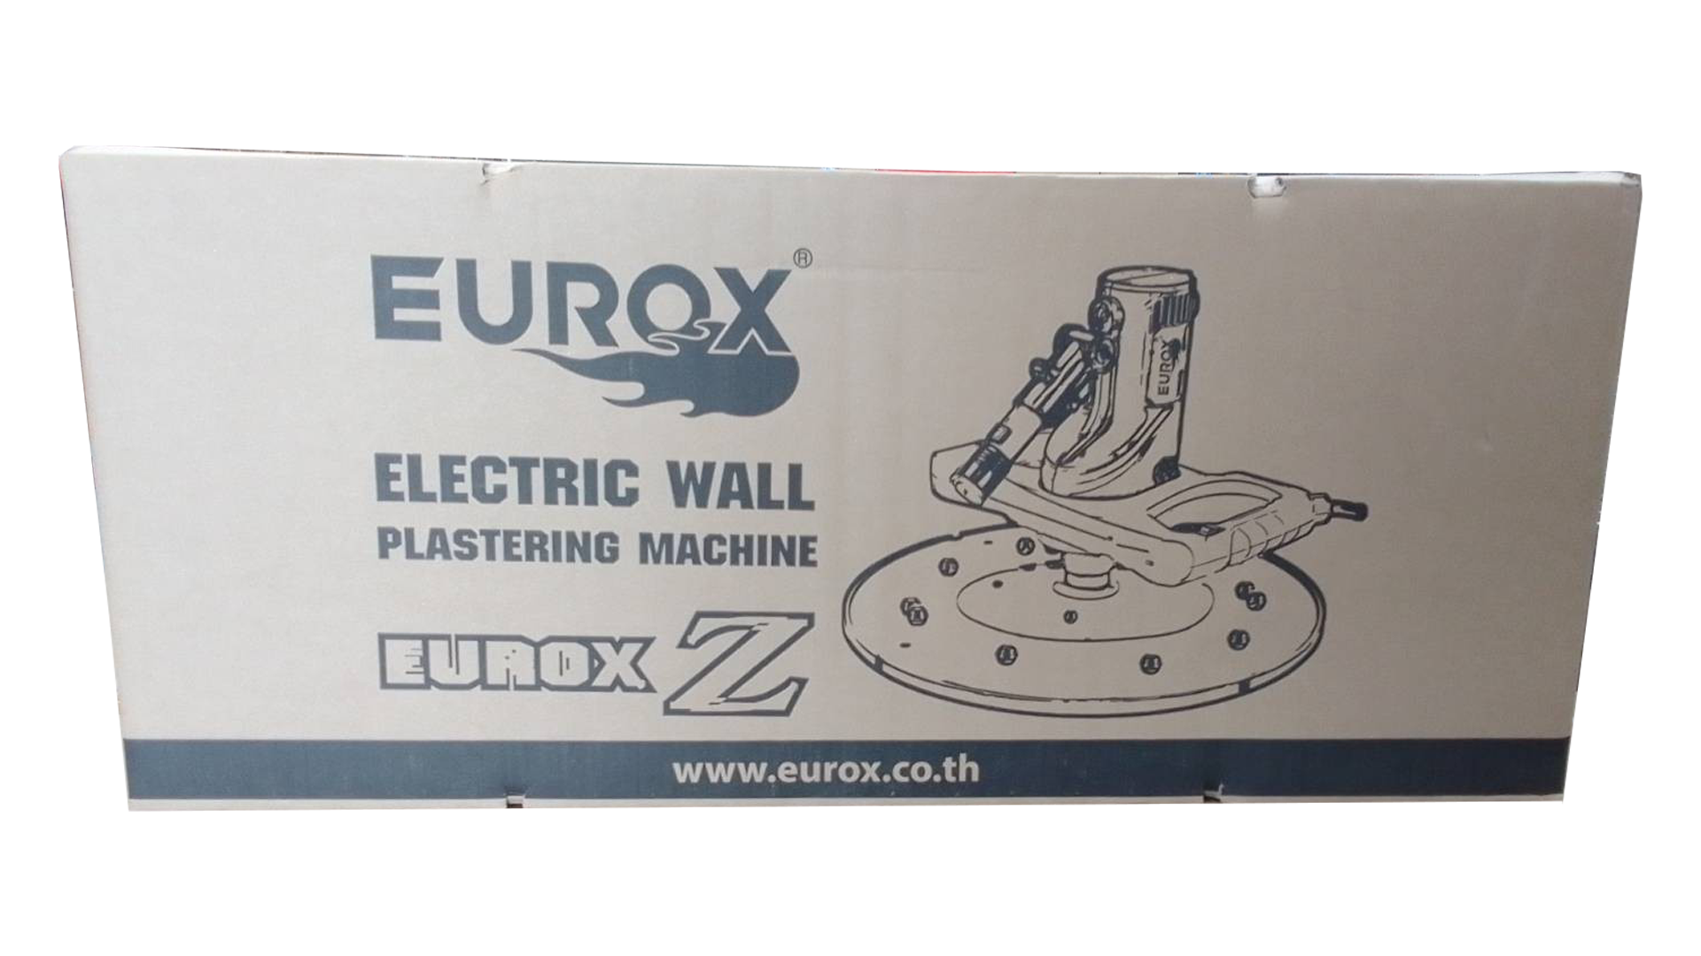
7. การรับประกัน
ระยะเวลารับประกัน (เดือน) | 6 ระบุ
ประเภทการรับประกัน | เครื่องมือไฟฟ้า
เงื่อนไขการรับประกัน | 1. บริษัทฯ จะบริการซ่อมและเปลี่ยนอะไหล่ โดยไม่คิดมูลค่าแก่สินค้าที่จัดจำหน่ายโดยบริษัทฯ ในกรณีที่ความเสียหายเกิดจากความผิดพลาดของโรงงานผู้ผลิต ภายในระยะเวลา 6 เดือน นับจากวันที่ซื้อ (ทั้งนี้ดูจากใบเสร็จรับเงินของทางร้านค้าที่สั่งซื้อและใบรับประกัน) 2. การรับประกันนี้ไม่รวมการชำรุดของวัสดุสิ้นเปลือง อุปกรณ์เสริม และของแถมในชุด 3. การรับประกันจะสิ้นสุดจากการใช้ผิดประเภท เช่น ถอด ซ่อม ดัดแปลง แก้ไขเปลียนสภาพไปจากเดิมโดยบุคคลภายนอก หรือการดูแลรักษาไม่ถูกต้องตามที่ระบุไว้ในคู่มือ 4. การรับประกันนี้ไม่รวมถึงค่าขนส่ง หากต้องการให้ บริษัทฯ บริการถึงที่จะมีค่าใช้จ่าย 5. ใบรับประกันนี้ใช้ได้เฉพาะเครื่องที่มีเบอร์เครื่องตรงกันเท่านั้น ไม่สามารถโอนให้ผู้อื่นได้ หากใบรับประกันหาย บริษัทฯ ขอสงวนสิทธิ์การไม่ออกใบรับประกันใหม่ในทุกกรณี

8. ข้อมูล สคบ.
ชื่อสินค้า | เครื่องปาดหน้าปูนฉาบ EUROX Z
ผลิตจากประเทศ | PRC
จัดจำหน่ายโดย | บริษัท คิงบางกอก อินเตอร์เทรด จำกัด |  |  | รูป Barcode

 | 541,543,545 ซอย 39/1 แขวงท่าแร้ง เขตบางเขน กรุงเทพมหานคร 10220
 | เลขประจำตัวผู้เสียภาษี: 0105545012035 สำนักงานใหญ่ | โทรศัพท์: 02-509-3850 | โทรสาร: 02-509-3856
บรรจุ | 1 ตัว/กล่อง
วิธีการใช้ | ใช้สำหรับฉาบหน้าปูน
คำเตือน | ขณะใช้งานหรือเลิกใช้งาน ควรเก็บอุปกรณ์ให้พ้นมือเด็กเพื่อความปลอดภัย
ราคา | ระบุ ณ จุดขาย
วันที่ผลิต

9. ข้อควรระวัง
คำเตือน | ขณะใช้งานหรือเลิกใช้งาน ควรเก็บอุปกรณ์ให้พ้นมือเด็กเพื่อความปลอดภัย
ข้อแนะนำในการใช้งาน | ห้ามใช้งานผิดประเภท

MK

เลขที่ SKU : 08-060-001 วันที่ : 04/10/2023
1. ข้อมูลสินค้า |  |  |  |  |  | รูปสินค้าตัวจริง
ประเภท (กลุ่มหลัก) |  |  | ประเภท (กลุ่มรอง)
ชื่อภาษาไทย | เครื่องปาดหน้าปูนฉาบ EUROX Z |  | ชื่อภาษาอังกฤษ | ELECTRIC WALL PLASTERING MACHINE EUROX Z
รหัสสินค้า | 08-060-001 |  | Barcode | 8859007714098
สถานะสินค้า | M |  | รหัสทีมขาย
รุ่น (Model) |  |  | ยี่ห้อ
สีตัวสินค้า | แดง - ดำ |  | สีของบรรจุภัณฑ์ | แดง - ขาว - ดำ
ทำจากวัสดุ | พลาสติก - เหล็ก |  | ประเทศผู้ผลิต | PRC
ผู้ผลิต | S82 กระบอกอัดจารบี

2. ราคาสินค้า |  |  |  |  |  | รูปแพ็คเกจตัวจริง
ราคาตั้ง | 3,300.00 บาท
ราคาปลีก | 2,490.00 บาท
ราคาส่ง (SEMI) | 1,980.00 บาท |  |  | GP | 43.33%
ราคาส่ง (S1) | 0.00 บาท | จำนวน | 0 ตัว | GP | 0.00%
ราคาส่ง (S2) | 0.00 บาท | จำนวน | 0 ตัว | GP | 0.00%
ราคาส่ง (S3) | 0.00 บาท | จำนวน | 0 ตัว | GP | 0.00%
ราคา (ผจก) | 0.00 บาท |  |  | GP | 0.00%
ราคาปลีก MT | 2,590.00 บาท |  |  | GP | 56.68%
ราคาส่ง MT | 1,800.00 บาท |  |  | GP | 37.67%
ต้นทุนปัจจุบัน 1,122.00 บาท |  |  | ต้นทุก Lot ที่ผ่านมา 1,122.00 บาท |  |  | รูปอุปกรณ์ภายในกล่องตัวจริง

3. โปรโมชั่น
ราคาปลีก | 2,490.00 บาท | จำนวน | 1 ตัว | GP | 54.94%
ราคาพิเศษ 1 | 0.000 บาท | จำนวน | 0 ตัว | GP | 0.00%
ราคาพิเศษ 2 | 0.000 บาท | จำนวน | 0 ตัว | GP | 0.00%
ระยะเวลา | 01/01/1970 ถึง 01/01/1970
เป้าต่อเดือน
MT1 | 34 ตัว | MT2 | 0 ตัว | TT2 | 0 ตัว
ONL | 0 ตัว | OUL/TT1 | 0 ตัว
สถานะใหม่ | - |  |  |  |  | ใบโปร/ใบขาย
หมายเหตุการจัดโปร | -

4. ช่องทางการขายสินค้า
ช่องทางขาย
MT1 | [ ] | MT2 | [ ] | TT2 | [ ]
OUL/TT1 | [ ] | ONL | [ ]
ช่องทางลูกค้า
MT | [ ] | SEMI | [ ] | T2-T3 | [ ]
TN | [ ] | ONL | [ ] | TV | [ ]
อื่นๆ | [ ] ระบุ

5. VDO Utility
ไม่มีข้อมูล

